Instructions

Indicateurs relatifs à l’élimination des micropolluants
Définition et standardisation d’indicateurs pour les procédés d’élimination des composés traces organiques dans les STEP
Projet VSA: indicateurs MP (2015)
Etat: 17 mai 2018

Contexte
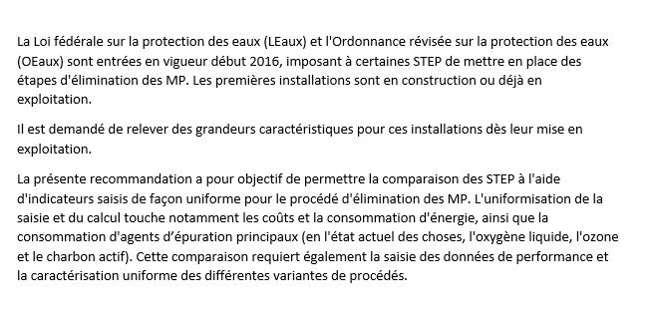

Référence de l’outil et autres informations

 | VSA Association suisse des professionnels de la protection des eaux
 | Europastrasse 3
 | Case postale
 | CH-8152 Glattbrugg
 | Tél. 043 343 70 70, Fax 043 343 70 71
 | sekretariat@vsa.ch

Saisie modèle vierge
Indicateurs relatifs à l’élimination des micropolluants
Définition et standardisation d’indicateurs pour les procédés |  |  |  |  | Code de couleur:
visant à éliminer les composés traces organiques dans les STEP |  |  |  |  | Champ de saisie:
Etat: 17 mai 2018 |  |  |  |  | Valeur calculée:

Saisie de données |  |  | Tous les coûts sans TVA
 | Année de la saisie des données |  |  | Remarques relatives à la saisie des données, données brutes, etc. |  | Propres calculs visant à déterminer les données

Coûts MP (rapport, chapitre 3)
 |  |  |  | Remarques relatives à la saisie des données, données brutes, etc.
 | Frais de personnel MP (chap. 3.1) | [CHF/a]

 | Frais de matériel MP (chap. 3.2) | [CHF/a]

 | Investissements bruts (chap. 3.3; remplir uniquement si changement)
 |  | Année de la dernière modification

 | Génie civil / bâtiment | [CHF]
 | Technique/équipement électromécanique (TEM) | [CHF]
 | CVCS | [CHF]
 | EMCRG | [CHF]
 | Coûts non amortissables | [CHF]
 | Autre:
 |  | [CHF]
 |  | [CHF]
 |  | [CHF]

 | Somme des investissements bruts | [CHF] | 0

Données relatives aux structures et à l’état MP (voir rapport chapitre 4)
 |  |  |  | Remarques relatives à la saisie des données, données brutes, etc.
 | Équivalents-habitants STEP (chap. 4.1) | [EH]

 | Habitants raccordés STEP (chap. 4.1) | [H]
 | (selon indicateurs STEP)

 | Valeur de remplacement (chap. 4.2)
 | (remplir uniquement si changement) | Année

 | Génie civil / bâtiment | [CHF]
 | Technique/équipement électromécanique (TEM) | [CHF]
 | Technique CVCS (chauffage, ventilation, climatisation et sanitaire) | [CHF]
 | Technique électrique, de mesure, de commande, de régulation et de gestion (EMCRG) | [CHF]
 | Coûts non amortissables | [CHF]
 | Autre:
 |  | [CHF]
 |  | [CHF]
 |  | [CHF]

 | Somme des valeurs de remplacement | [CHF] | 0

Données relatives aux charges et au rendement MP (voir rapport chapitre 5)
 |  |  |  | Remarques relatives à la saisie des données, données brutes, etc.
 | Volume total d’eaux usées traité MP (chap. 5.1.1)
 | Etape principale MP | [m3/a]
 | Traitement MP ultérieur | [m3/a]
 | STEP | [m3/a]

 | Volume maximal d’eaux usées traité MP (chap. 5.1.2)
 | Moyenne maximale annuelle sur 15 minutes
 | Etape principale MP | [l/s]
 | Traitement MP ultérieur | [l/s]
 | STEP | [l/s]

 | Charges polluantes en entrée de STEP
 | (conformément à la définition disponible dans les indicateurs VSA/OIC propres à l’assainissement)
 | DCO totale (charges journalières moyennes) | [kg/j]
 | DCO totale (quantile 85% des charges journalières) | [kg/j]
 | Azote total (charges journalières moyennes) | [kg/j]
 | Azote total (quantile 85% des charges journalières) | [kg/j]

 | Charges polluantes en entrée de l’installation MP (chap. 5.2)
 | (en option, uniquement si des valeurs sont mesurées)
 | COD (charges journalières moyennes) | [kg/j]
 | COD (quantile 85% des charges journalières) | [kg/j]
 | DCO dissous (charges journalières moyennes) | [kg/j]
 | DCO dissous (quantile 85% des charges journalières) | [kg/j]
 | MES (charges journalières moyennes) | [kg/j]
 | MES (quantile 85% des charges journalières) | [kg/j]
 | NO2-N (charges journalières moyennes) | [kg/j]
 | NO2-N (quantile 85% des charges journalières) | [kg/j]
 | Autres:
 |  | [kg/j]
 |  | [kg/j]
 |  | [kg/j]
 |  | [kg/j]

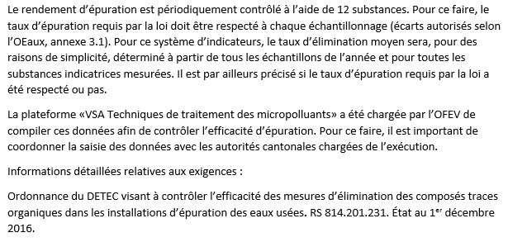
 | Rendement d’épuration MP (chap. 5.3)
 | (résultats du contrôle officiel) |  | déterminant pour la STEP
 | Catégorie 1 (substances pouvant être éliminées très facilement) |  | (cocher x)
 | Amisulpride
 | Carbamazépine
 | Citalopram
 | Clarithromycine
 | Diclofénac
 | Hydrochlorothiazide
 | Métoprolol
 | Venlafaxine
 | Catégorie 2 (substances pouvant être éliminées facilement)
 | Benzotriazole
 | Candésartan
 | Irbésartan
 | 4-Méthylbenzotriazole et 5-Méthylbenzotriazole
 | Autres substances mesurées

 |  |  |  | Rendement d’épuration selon le contrôle officiel
 |  |  |  | Date de l’échantillon

 |  |  |  | Élimination [%]
 | Élimination moyenne (substances de référence) | % | -
 | Nombre de dépassements par année en ce qui concerne les substances de référence |  | -
 | Remarques concernant le rendement d’épuration

 | Consommation d’électricité (chap. 5.4)
 | Substances principales MP E14 (chap. 5.4.1) | [kWh/a]
 | Production du gaz porteur pour l’ozonation à la STEP E15 (chap. 5.4.2) | [kWh/a]
 | Traitement MP ultérieur E10 (chap. 5.4.1) | [kWh/a]

 | Relevage pour traitement MP ultérieur: Différence de hauteur | [m]

 | Somme de la consommation d’électricité MP | [kWh/a] | 0

 | Consommation d’électricité STEP (installation MP incluse) | [kWh/a]

 | Consommation d’agent d’épuration principal MP (chap. 5.5)
 | Ozone produit | [t/a]
 | Oxygène liquide (LOX) | [t/a]
 | Charbon actif en poudre (CAP) | [t/a]
 | Charbon actif en granulés (CAG) | [t/a]
 | Micro-CAG | [t/a]
 | Floculant | [t/a]
 | Péroxyde d’hydrogène (H2O2) | [t/a]
 | Autres:
 |  | [t/a]
 |  | [t/a]
 |  | [t/a]
 |  | [t/a]

